Hoja1
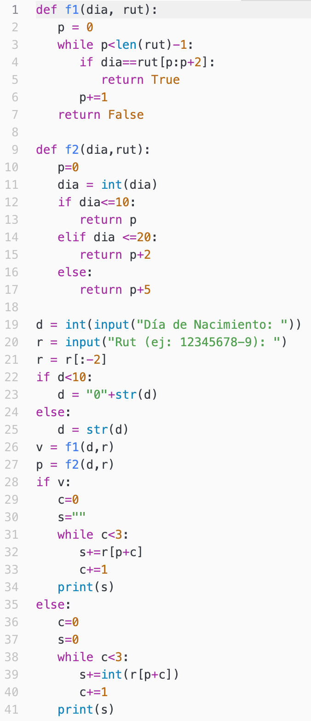
Programa |  |  |  |  |  | Función f1 |  |  | Función f2 |  |  | Pantalla | Código a rutear
d | r | v | p | c | s | dia | rut | p | dia | rut | p | 020
16 |  |  |  |  |  |  |  |  |  |  |  | 2
 | "21020460-1"
 | "21020460"
"16"
 |  |  |  |  |  | "16"
 |  |  |  |  |  |  | "21020460"
 |  |  |  |  |  |  |  | 0
 |  |  |  |  |  |  |  | 1
 |  |  |  |  |  |  |  | 2
 |  |  |  |  |  |  |  | 3
 |  |  |  |  |  |  |  | 4
 |  |  |  |  |  |  |  | 5
 |  |  |  |  |  |  |  | 6
 |  |  |  |  |  |  |  | 7
 |  | False
 |  |  |  |  |  |  |  |  | "16"
 |  |  |  |  |  |  |  |  |  | "212020460"
 |  |  |  |  |  |  |  |  |  |  | 0
 |  |  |  |  |  |  |  |  | 16
 |  |  | 2
 |  |  |  | 0
 |  |  |  |  | ""
 |  |  |  |  | "0"
 |  |  |  | 1
 |  |  |  |  | "02"
 |  |  |  | 2
 |  |  |  |  | "020"
 |  |  |  | 3
 |  |  |  | 0
 |  |  |  |  | 0
 |  |  |  |  | 0
 |  |  |  | 1
 |  |  |  |  | 2
 |  |  |  | 2
 |  |  |  |  | 2
 |  |  |  | 3

